상품제안서
스탠리 고진공보틀 710ml + 부직포가방 | 상품코드: F32234

 |  | 02-412-0044 | www.easy1.co.kr
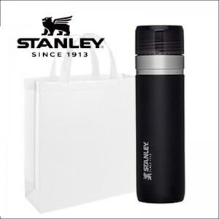

【상세/제작정보】 | <p><span style="font-size: 11pt;"><b>** 100개 미만인쇄</b></span></p><p><b><span style="font-size: 11pt;">&nbsp; &nbsp;- 100</span><span style="font-size: 11pt;">000원 별도 / 레이저</span></b></p><p><b><br></b></p><p><span style="font-size: 11pt;"><b>&nbsp; &nbsp;- 200000원 별도 / 컬러필름인쇄</b></span></p><p><b><br></b></p><p><span style="font-size: 11pt;"><b>** 포장지포장​- 개당 800원 별도​​</b></span></p><p><b><br></b></p><p><span style="font-size: 11pt;"><b>** 배송비별도</b></span></p><p>&nbsp;</p><p>&nbsp;</p><p>&nbsp;</p><p><span style="font-size: 18pt;"><b>** 재고확인 필수!! 단품상담!! / 대량수량 전문!!!</b></span></p><p><b><br></b></p><p><span style="font-size: 18pt;"><b>&nbsp; &nbsp; 02) 412-0044 상담부탁드립니다</b></span>&nbsp;</p>

【인쇄/포장옵션】 | 레이저, 컬러필름인쇄 / 포장지포장

【공급단가】 | 수량
*VAT별도 | 단가

【상품 URL】 | http://www.easy1.co.kr/src/goods_detail.php?gdno=32234

